Gráficos
Visão Geral do Contrato
 | Consumo
Consumo | 15%
A ser Utilizado | 85%

 | Contrato | Consumo
Total | R$240,368.05 | R$36,923.35
Serviço | R$139,945.64 | R$21,616.96
Deslocamento | R$100,422.41 | R$15,306.39

CONSUMO MENSAL
 | Previsto | Executado | Ponderado Médio
Jan | R$311.05 | R$- | R$20,030.67
Fev | R$1,353.27 | R$- | R$20,030.67
Mar | R$20,192.93 | R$- | R$20,030.67
Abr | R$28,019.56 | R$- | R$20,030.67
Mai | R$24,269.26 | R$13,418.38 | R$20,030.67
Jun | R$40,343.74 | R$21,418.00 | R$20,030.67
Jul | R$19,344.21 | R$- | R$20,030.67
Ago | R$43,995.44 | R$- | R$20,030.67
Set | R$43,324.74 | R$- | R$20,030.67
Out | R$19,818.51 | R$- | R$20,030.67
Nov | R$4,573.02 | R$- | R$20,030.67
Dez | R$311.05 | R$- | R$20,030.67
 |  |  | R$20,030.67

Detalhamento
Cálculo do deslocamento

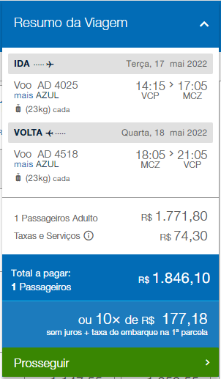
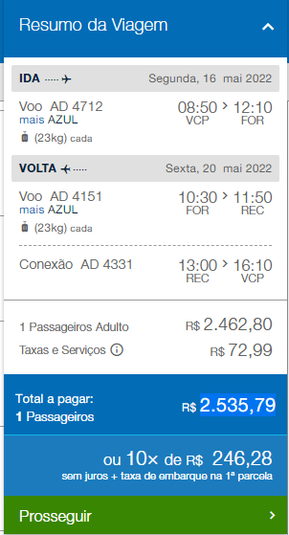
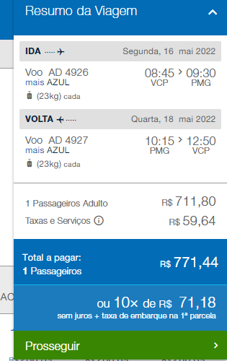
Maceió - AL |  | Ceara |  |  |  | Carapo e Dourados - MS
Cálculo de deslocamento |  | Cálculo de deslocamento |  |  |  | Cálculo de deslocamento

KM de Ida e Volta | Preço | KM de Ida e Volta | Preço |  |  | KM de Ida e Volta | Preço
 | Total R$ KM |  | Total R$ KM |  |  |  | Total R$ KM
99.70 | R$ 167.50 | 626.00 | R$ 1,051.68 |  |  | 386.00 | R$ 648.48
Diárias | Total R$ Hotel | Diárias | Total R$ Hotel |  |  | Diárias | Total R$ Hotel
1 | R$ 300.00 | 4 | R$ 1,200.00 |  |  | 2 | R$ 600.00
Refeição | Total R$ Refeição | Refeição | Total R$ Refeição |  |  | Refeição | Total R$ Refeição
4 | R$ 270.00 | 8 | R$ 540.00 |  |  | 4 | R$ 270.00
Passagem Aerea (R$) | Total R$ Voo | Passagem Aerea (R$) | Total R$ Voo |  |  | Passagem Aerea (R$) | Total R$ Voo
1,846.10 | R$ 2,769.15 | 2,535.79 | R$ 3,803.69 |  |  | 771.44 | R$ 1,157.16
Aluguel de Carro | Total R$ Aluguel | Aluguel de Carro | Total R$ Aluguel |  |  | Aluguel de Carro | Total R$ Aluguel
 | R$ - | 4 | R$ 1,200.00 |  |  | 2 | R$ 600.00
Horas Trabalhadas (Horas) | Total R$ Trabalhadas | Horas Trabalhadas (Horas) | Total R$ Trabalhadas |  |  | Horas Trabalhadas (Horas) | Total R$ Trabalhadas
6 | R$ 180.00 |  | R$ - |  |  |  | R$ -
Horas em Viagem (Horas) | Total R$ Viagem | Horas em Viagem (Horas) | Total R$ Viagem |  |  | Horas em Viagem (Horas) | Total R$ Viagem
 | R$ - |  | R$ - |  |  |  | R$ -
Pedágio R$ (Soma da ida e da volta) | Total R$ Pedagio | Pedágio R$ (Soma da ida e da volta) | Total R$ Pedagio |  |  | Pedágio R$ (Soma da ida e da volta) | Total R$ Pedagio
21.00 | R$ 31.50 | 21.00 | R$ 31.50 |  |  | 21.00 | R$ 31.50
Estacionamento | Total R$ Estacionamento | Estacionamento | Total R$ Estacionamento |  |  | Estacionamento | Total R$ Estacionamento
2 | R$ 3.00 | 5 | R$ 375.00 |  |  | 2 | R$ 150.00
Taxi (R$) | Total R$ Taxi | Taxi (R$) | Total R$ Taxi |  |  | Taxi (R$) | Total R$ Taxi
 | R$ - |  | R$ - |  |  |  | R$ -
 | R$ 4,199.94 |  | R$ 9,257.18 |  |  |  | R$ 3,901.96
0314 - Cod. Deslocamento | #VALUE!

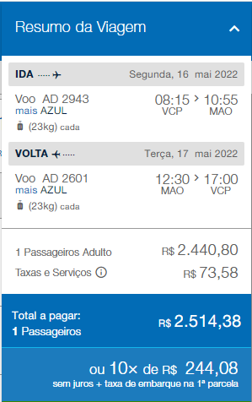
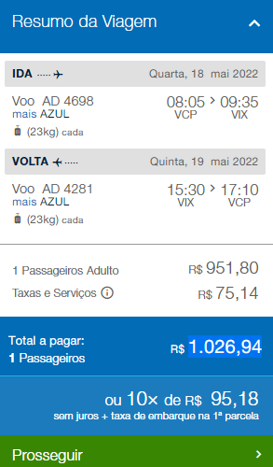
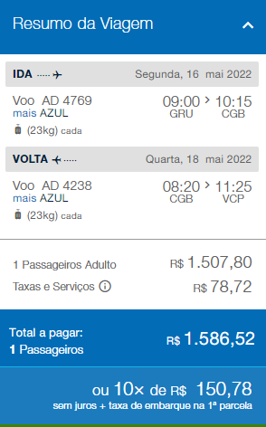
Manaus-AM |  | Vitoria ES |  |  |  | Nova Olimpia MT
Cálculo de deslocamento |  | Cálculo de deslocamento |  |  |  | Cálculo de deslocamento

KM de Ida e Volta | Preço | KM de Ida e Volta | Preço |  |  | KM de Ida e Volta | Preço
 | Total R$ KM |  | Total R$ KM |  |  |  | Total R$ KM
99.70 | R$ 167.50 | 200.00 | R$ 336.00 |  |  | 506.00 | R$ 850.08
Diárias | Total R$ Hotel | Diárias | Total R$ Hotel |  |  | Diárias | Total R$ Hotel
1 | R$ 300.00 | 1 | R$ 300.00 |  |  | 2 | R$ 600.00
Refeição | Total R$ Refeição | Refeição | Total R$ Refeição |  |  | Refeição | Total R$ Refeição
3 | R$ 202.50 | 3 | R$ 202.50 |  |  | 5 | R$ 337.50
Passagem Aerea (R$) | Total R$ Voo | Passagem Aerea (R$) | Total R$ Voo |  |  | Passagem Aerea (R$) | Total R$ Voo
2,514.38 | R$ 3,771.57 | 1,026.94 | R$ 1,540.41 |  |  | 1,507.80 | R$ 2,261.70
Aluguel de Carro | Total R$ Aluguel | Aluguel de Carro | Total R$ Aluguel |  |  | Aluguel de Carro | Total R$ Aluguel
2 | R$ 600.00 | 0 | R$ - |  |  | 2 | R$ 600.00
Horas Trabalhadas (Horas) | Total R$ Trabalhadas | Horas Trabalhadas (Horas) | Total R$ Trabalhadas |  |  | Horas Trabalhadas (Horas) | Total R$ Trabalhadas
 | R$ - |  | R$ - |  |  |  | R$ -
Horas em Viagem (Horas) | Total R$ Viagem | Horas em Viagem (Horas) | Total R$ Viagem |  |  | Horas em Viagem (Horas) | Total R$ Viagem
 | R$ - |  | R$ - |  |  |  | R$ -
Pedágio R$ (Soma da ida e da volta) | Total R$ Pedagio | Pedágio R$ (Soma da ida e da volta) | Total R$ Pedagio |  |  | Pedágio R$ (Soma da ida e da volta) | Total R$ Pedagio
21.00 | R$ 31.50 | 21.00 | R$ 31.50 |  |  | 32.00 | R$ 48.00
Estacionamento | Total R$ Estacionamento | Estacionamento | Total R$ Estacionamento |  |  | Estacionamento | Total R$ Estacionamento
2 | R$ 3.00 | 2 | R$ 150.00 |  |  | 2 | R$ 150.00
Taxi (R$) | Total R$ Taxi | Taxi (R$) | Total R$ Taxi |  |  | Taxi (R$) | Total R$ Taxi
 | R$ - | 100 | R$ 150.00 |  |  | 0 | R$ -
 | R$ 5,729.19 |  | R$ 3,059.15 |  |  |  | R$ 5,470.97
0314 - Cod. Deslocamento | #VALUE!

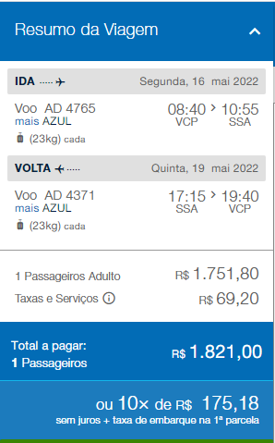
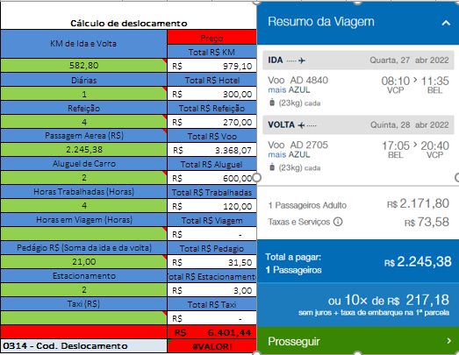
Camaçari-BA |  | Pirapetinga/Divinopolis/ouro branco/Juiz de fora |  |  |  | Barcarena - PA
Cálculo de deslocamento |  | Cálculo de deslocamento |  |  |  | Cálculo de deslocamento

KM de Ida e Volta | Preço | KM de Ida e Volta | Preço |  |  | KM de Ida e Volta | Preço
 | Total R$ KM |  | Total R$ KM |  |  |  | Total R$ KM
99.70 | R$ 167.50 | 1,700.00 | R$ 2,856.00 |  |  |  | R$ -
Diárias | Total R$ Hotel | Diárias | Total R$ Hotel |  |  | Diárias | Total R$ Hotel
3 | R$ 900.00 | 4 | R$ 1,200.00 |  |  |  | R$ -
Refeição | Total R$ Refeição | Refeição | Total R$ Refeição |  |  | Refeição | Total R$ Refeição
8 | R$ 540.00 | 9 | R$ 607.50 |  |  |  | R$ -
Passagem Aerea (R$) | Total R$ Voo | Passagem Aerea (R$) | Total R$ Voo |  |  | Passagem Aerea (R$) | Total R$ Voo
1,821.00 | R$ 2,731.50 | 1,821.00 | R$ 2,731.50 |  |  |  | R$ -
Aluguel de Carro | Total R$ Aluguel | Aluguel de Carro | Total R$ Aluguel |  |  | Aluguel de Carro | Total R$ Aluguel
4 | R$ 1,200.00 | 0 | R$ - |  |  |  | R$ -
Horas Trabalhadas (Horas) | Total R$ Trabalhadas | Horas Trabalhadas (Horas) | Total R$ Trabalhadas |  |  | Horas Trabalhadas (Horas) | Total R$ Trabalhadas
2 | R$ 60.00 | 0 | R$ - |  |  |  | R$ -
Horas em Viagem (Horas) | Total R$ Viagem | Horas em Viagem (Horas) | Total R$ Viagem |  |  | Horas em Viagem (Horas) | Total R$ Viagem
 | R$ - |  | R$ - |  |  |  | R$ -
Pedágio R$ (Soma da ida e da volta) | Total R$ Pedagio | Pedágio R$ (Soma da ida e da volta) | Total R$ Pedagio |  |  | Pedágio R$ (Soma da ida e da volta) | Total R$ Pedagio
21.00 | R$ 31.50 | 150.00 | R$ 225.00 |  |  |  | R$ -
Estacionamento | Total R$ Estacionamento | Estacionamento | Total R$ Estacionamento |  |  | Estacionamento | Total R$ Estacionamento
4 | R$ 6.00 | 0 | R$ - |  |  |  | R$ -
Taxi (R$) | Total R$ Taxi | Taxi (R$) | Total R$ Taxi |  |  | Taxi (R$) | Total R$ Taxi
 | R$ - | 0 | R$ - |  |  | 0 | R$ -
 | R$ 6,361.73 |  | R$ 8,600.45 |  |  |  | R$ 6,401.44
0314 - Cod. Deslocamento | #VALUE!

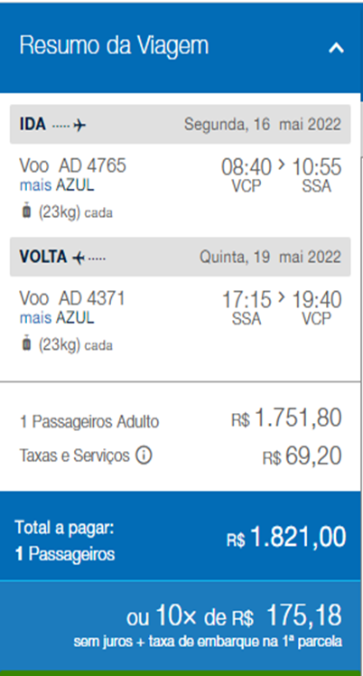
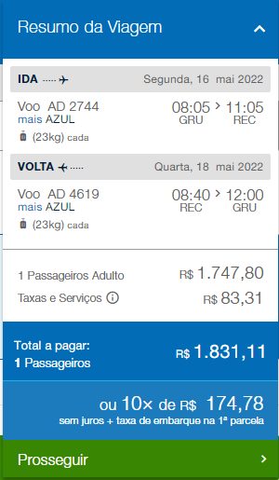
Ilhéus-BA |  | Uberlandia |  | Juatuba/BH |  |  | Jaboatão dos Guararapes - PE
Cálculo de deslocamento |  | Cálculo de deslocamento |  | Cálculo de deslocamento |  |  | Cálculo de deslocamento

KM de Ida e Volta | Preço | KM de Ida e Volta | Preço | KM de Ida e Volta | Preço |  | KM de Ida e Volta | Preço
 | Total R$ KM |  | Total R$ KM |  | Total R$ KM |  |  | Total R$ KM
99.70 | R$ 167.50 | 100.00 | R$ 168.00 | 1,126.80 | R$ 1,893.02 |  | 100.00 | R$ 168.00
Diárias | Total R$ Hotel | Diárias | Total R$ Hotel | Diárias | Total R$ Hotel |  | Diárias | Total R$ Hotel
1 | R$ 300.00 | 1 | R$ 300.00 | 1 | R$ 300.00 |  | 1 | R$ 300.00
Refeição | Total R$ Refeição | Refeição | Total R$ Refeição | Refeição | Total R$ Refeição |  | Refeição | Total R$ Refeição
4 | R$ 270.00 | 3 | R$ 202.50 | 3 | R$ 202.50 |  | 4 | R$ 270.00
Passagem Aerea (R$) | Total R$ Voo | Passagem Aerea (R$) | Total R$ Voo | Passagem Aerea (R$) | Total R$ Voo |  | Passagem Aerea (R$) | Total R$ Voo
1,821.00 | R$ 2,731.50 | 1,376.82 | R$ 2,065.23 |  | R$ - |  | 1,831.11 | R$ 2,746.67
Aluguel de Carro | Total R$ Aluguel | Aluguel de Carro | Total R$ Aluguel | Aluguel de Carro | Total R$ Aluguel |  | Aluguel de Carro | Total R$ Aluguel
2 | R$ 600.00 | 0 | R$ - | 0 | R$ - |  | 0 | R$ -
Horas Trabalhadas (Horas) | Total R$ Trabalhadas | Horas Trabalhadas (Horas) | Total R$ Trabalhadas | Horas Trabalhadas (Horas) | Total R$ Trabalhadas |  | Horas Trabalhadas (Horas) | Total R$ Trabalhadas
2 | R$ 60.00 | 0 | R$ - | 0 | R$ - |  | 0 | R$ -
Horas em Viagem (Horas) | Total R$ Viagem | Horas em Viagem (Horas) | Total R$ Viagem | Horas em Viagem (Horas) | Total R$ Viagem |  | Horas em Viagem (Horas) | Total R$ Viagem
 | R$ - |  | R$ - |  | R$ - |  |  | R$ -
Pedágio R$ (Soma da ida e da volta) | Total R$ Pedagio | Pedágio R$ (Soma da ida e da volta) | Total R$ Pedagio | Pedágio R$ (Soma da ida e da volta) | Total R$ Pedagio |  | Pedágio R$ (Soma da ida e da volta) | Total R$ Pedagio
21.00 | R$ 31.50 | 21.00 | R$ 31.50 | 48.80 | R$ 73.20 |  | 21.00 | R$ 31.50
Estacionamento | Total R$ Estacionamento | Estacionamento | Total R$ Estacionamento | Estacionamento | Total R$ Estacionamento |  | Estacionamento | Total R$ Estacionamento
2 | R$ 3.00 | 1 | R$ 75.00 | 0 | R$ - |  | 0 | R$ -
Taxi (R$) | Total R$ Taxi | Taxi (R$) | Total R$ Taxi | Taxi (R$) | Total R$ Taxi |  | Taxi (R$) | Total R$ Taxi
 | R$ - | 0 | R$ - | 0 | R$ - |  | 100 | R$ 150.00
 | R$ 4,699.21 |  | R$ 3,207.93 |  | R$ 2,786.37 |  |  | R$ 4,137.88
0314 - Cod. Deslocamento | #VALUE!

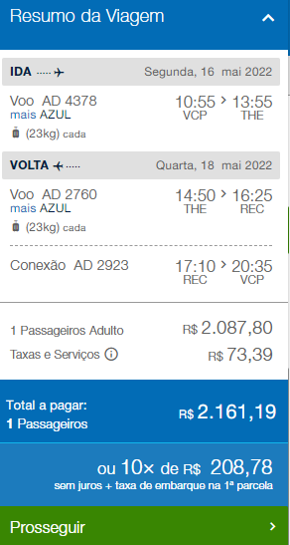
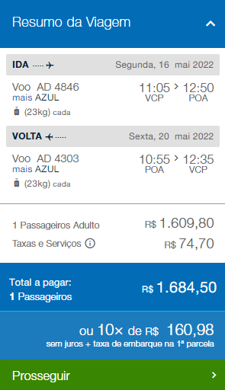
TERESINA PI |  | ASTORGA/PONTA GROSSA |  | Rio de Janeiro |  |  | POA/Triunfo
Cálculo de deslocamento |  | Cálculo de deslocamento |  | Cálculo de deslocamento |  |  | Cálculo de deslocamento

KM de Ida e Volta | Preço | KM de Ida e Volta | Preço | KM de Ida e Volta | Preço |  | KM de Ida e Volta | Preço
 | Total R$ KM |  | Total R$ KM |  | Total R$ KM |  |  | Total R$ KM
100.00 | R$ 168.00 | 1,451.00 | R$ 2,437.68 | 1,131.00 | R$ 1,900.08 |  | 100.00 | R$ 168.00
Diárias | Total R$ Hotel | Diárias | Total R$ Hotel | Diárias | Total R$ Hotel |  | Diárias | Total R$ Hotel
1 | R$ 300.00 | 4 | R$ 1,200.00 | 4 | R$ 1,200.00 |  | 4 | R$ 1,200.00
Refeição | Total R$ Refeição | Refeição | Total R$ Refeição | Refeição | Total R$ Refeição |  | Refeição | Total R$ Refeição
4 | R$ 270.00 | 9 | R$ 607.50 | 9 | R$ 607.50 |  | 9 | R$ 607.50
Passagem Aerea (R$) | Total R$ Voo | Passagem Aerea (R$) | Total R$ Voo | Passagem Aerea (R$) | Total R$ Voo |  | Passagem Aerea (R$) | Total R$ Voo
2,161.19 | R$ 3,241.79 | 0.00 | R$ - | 0.00 | R$ - |  | 1,684.50 | R$ 2,526.75
Aluguel de Carro | Total R$ Aluguel | Aluguel de Carro | Total R$ Aluguel | Aluguel de Carro | Total R$ Aluguel |  | Aluguel de Carro | Total R$ Aluguel
0 | R$ - | 0 | R$ - | 0 | R$ - |  | 0 | R$ -
Horas Trabalhadas (Horas) | Total R$ Trabalhadas | Horas Trabalhadas (Horas) | Total R$ Trabalhadas | Horas Trabalhadas (Horas) | Total R$ Trabalhadas |  | Horas Trabalhadas (Horas) | Total R$ Trabalhadas
0 | R$ - | 0 | R$ - | 0 | R$ - |  | 0 | R$ -
Horas em Viagem (Horas) | Total R$ Viagem | Horas em Viagem (Horas) | Total R$ Viagem | Horas em Viagem (Horas) | Total R$ Viagem |  | Horas em Viagem (Horas) | Total R$ Viagem
 | R$ - | 0 | R$ - | 0 | R$ - |  | 0 | R$ -
Pedágio R$ (Soma da ida e da volta) | Total R$ Pedagio | Pedágio R$ (Soma da ida e da volta) | Total R$ Pedagio | Pedágio R$ (Soma da ida e da volta) | Total R$ Pedagio |  | Pedágio R$ (Soma da ida e da volta) | Total R$ Pedagio
21.00 | R$ 31.50 | 145.80 | R$ 218.70 | 161.60 | R$ 242.40 |  | 21.00 | R$ 31.50
Estacionamento | Total R$ Estacionamento | Estacionamento | Total R$ Estacionamento | Estacionamento | Total R$ Estacionamento |  | Estacionamento | Total R$ Estacionamento
2 | R$ 3.00 | 0 | R$ - | 0 | R$ - |  | 0 | R$ -
Taxi (R$) | Total R$ Taxi | Taxi (R$) | Total R$ Taxi | Taxi (R$) | Total R$ Taxi |  | Taxi (R$) | Total R$ Taxi
100 | R$ 150.00 | 0 | R$ - | 0 | R$ - |  | 200 | R$ 300.00
 | R$ 4,700.10 |  | R$ 5,038.24 |  | R$ 4,458.22 |  |  | R$ 5,455.70

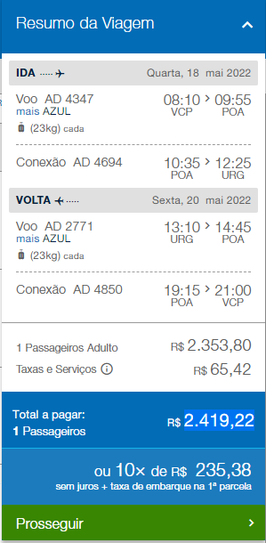
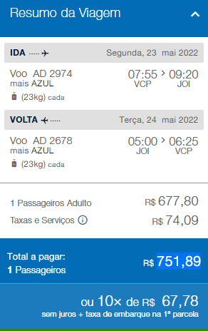
Uruguaiana |  | JARAGUA DO SUL
Cálculo de deslocamento |  | Cálculo de deslocamento

KM de Ida e Volta | Preço | KM de Ida e Volta | Preço
 | Total R$ KM |  | Total R$ KM
100.00 | R$ 168.00 | 100.00 | R$ 168.00
Diárias | Total R$ Hotel | Diárias | Total R$ Hotel
2 | R$ 600.00 | 1 | R$ 300.00
Refeição | Total R$ Refeição | Refeição | Total R$ Refeição
4 | R$ 270.00 | 3 | R$ 202.50
Passagem Aerea (R$) | Total R$ Voo | Passagem Aerea (R$) | Total R$ Voo
2,419.22 | R$ 3,628.83 | 751.89 | R$ 1,127.84
Aluguel de Carro | Total R$ Aluguel | Aluguel de Carro | Total R$ Aluguel
0 | R$ - | 0 | R$ -
Horas Trabalhadas (Horas) | Total R$ Trabalhadas | Horas Trabalhadas (Horas) | Total R$ Trabalhadas
0 | R$ - | 0 | R$ -
Horas em Viagem (Horas) | Total R$ Viagem | Horas em Viagem (Horas) | Total R$ Viagem
0 | R$ - | 0 | R$ -
Pedágio R$ (Soma da ida e da volta) | Total R$ Pedagio | Pedágio R$ (Soma da ida e da volta) | Total R$ Pedagio
21.00 | R$ 31.50 | 21.00 | R$ 31.50
Estacionamento | Total R$ Estacionamento | Estacionamento | Total R$ Estacionamento
100 | R$ 150.00 | 100 | R$ 150.00
Taxi (R$) | Total R$ Taxi | Taxi (R$) | Total R$ Taxi
200 | R$ 300.00 | 200 | R$ 300.00
 | R$ 5,810.76 |  | R$ 2,573.18

